圖表索引
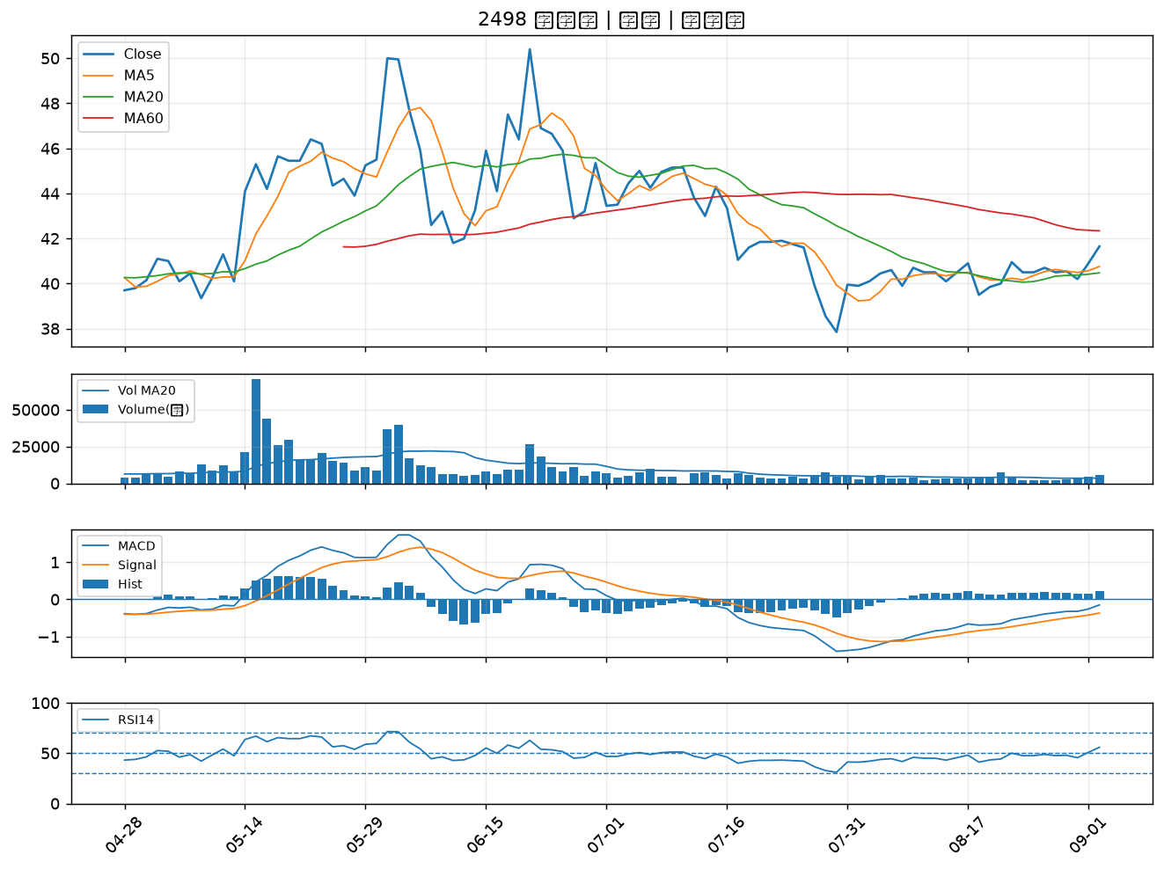
股票代號 | 股票名稱 | 市場 | 買進觀察分級 | 主力突破分數 | 圖表路徑
3023 | 信邦 | 上市 | A級 | 6 | output/charts/20260902/3023_信邦.png
8111 | 立碁 | 上櫃 | A級 | 5 | output/charts/20260902/8111_立碁.png
5880 | 合庫金 | 上市 | A級 | 5 | output/charts/20260902/5880_合庫金.png
5876 | 上海商銀 | 上市 | A級 | 5 | output/charts/20260902/5876_上海商銀.png
4976 | 佳凌 | 上市 | A級 | 5 | output/charts/20260902/4976_佳凌.png
4971 | IET-KY | 上櫃 | A級 | 5 | output/charts/20260902/4971_IET-KY.png
6224 | 聚鼎 | 上市 | A級 | 5 | output/charts/20260902/6224_聚鼎.png
6505 | 台塑化 | 上市 | A級 | 5 | output/charts/20260902/6505_台塑化.png
2801 | 彰銀 | 上市 | A級 | 4 | output/charts/20260902/2801_彰銀.png
6530 | 創威 | 上櫃 | A級 | 4 | output/charts/20260902/6530_創威.png
2465 | 麗臺 | 上市 | A級 | 4 | output/charts/20260902/2465_麗臺.png
1440 | 南紡 | 上市 | A級 | 4 | output/charts/20260902/1440_南紡.png
6442 | 光聖 | 上市 | A級 | 4 | output/charts/20260902/6442_光聖.png
6218 | 豪勉 | 上櫃 | A級 | 4 | output/charts/20260902/6218_豪勉.png
2884 | 玉山金 | 上市 | A級 | 3 | output/charts/20260902/2884_玉山金.png
3504 | 揚明光 | 上市 | A級 | 3 | output/charts/20260902/3504_揚明光.png
2812 | 台中銀 | 上市 | B級 | 6 | output/charts/20260902/2812_台中銀.png
3019 | 亞光 | 上市 | B級 | 6 | output/charts/20260902/3019_亞光.png
2419 | 仲琦 | 上市 | B級 | 6 | output/charts/20260902/2419_仲琦.png
2201 | 裕隆 | 上市 | B級 | 5 | output/charts/20260902/2201_裕隆.png
3518 | 柏騰 | 上市 | B級 | 5 | output/charts/20260902/3518_柏騰.png
6438 | 迅得 | 上市 | B級 | 5 | output/charts/20260902/6438_迅得.png
3312 | 弘憶股 | 上市 | B級 | 5 | output/charts/20260902/3312_弘憶股.png
1712 | 興農 | 上市 | B級 | 5 | output/charts/20260902/1712_興農.png
6217 | 中探針 | 上櫃 | B級 | 4 | output/charts/20260902/6217_中探針.png
6451 | 訊芯-KY | 上市 | B級 | 4 | output/charts/20260902/6451_訊芯-KY.png
2897 | 王道銀行 | 上市 | B級 | 4 | output/charts/20260902/2897_王道銀行.png
3380 | 明泰 | 上市 | B級 | 4 | output/charts/20260902/3380_明泰.png
2486 | 一詮 | 上市 | B級 | 4 | output/charts/20260902/2486_一詮.png
2498 | 宏達電 | 上市 | B級 | 4 | output/charts/20260902/2498_宏達電.png

3023 信邦｜A級
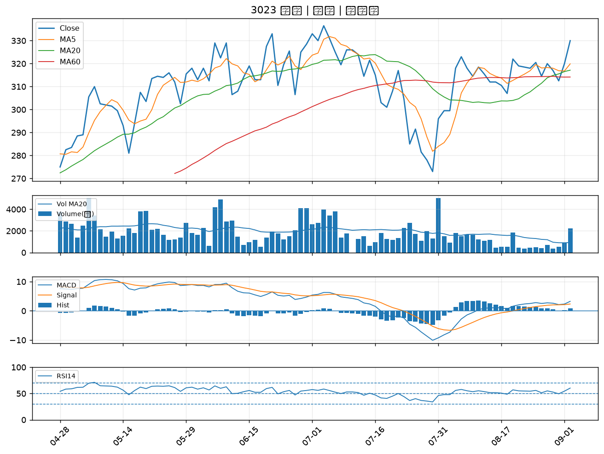

8111 立碁｜A級
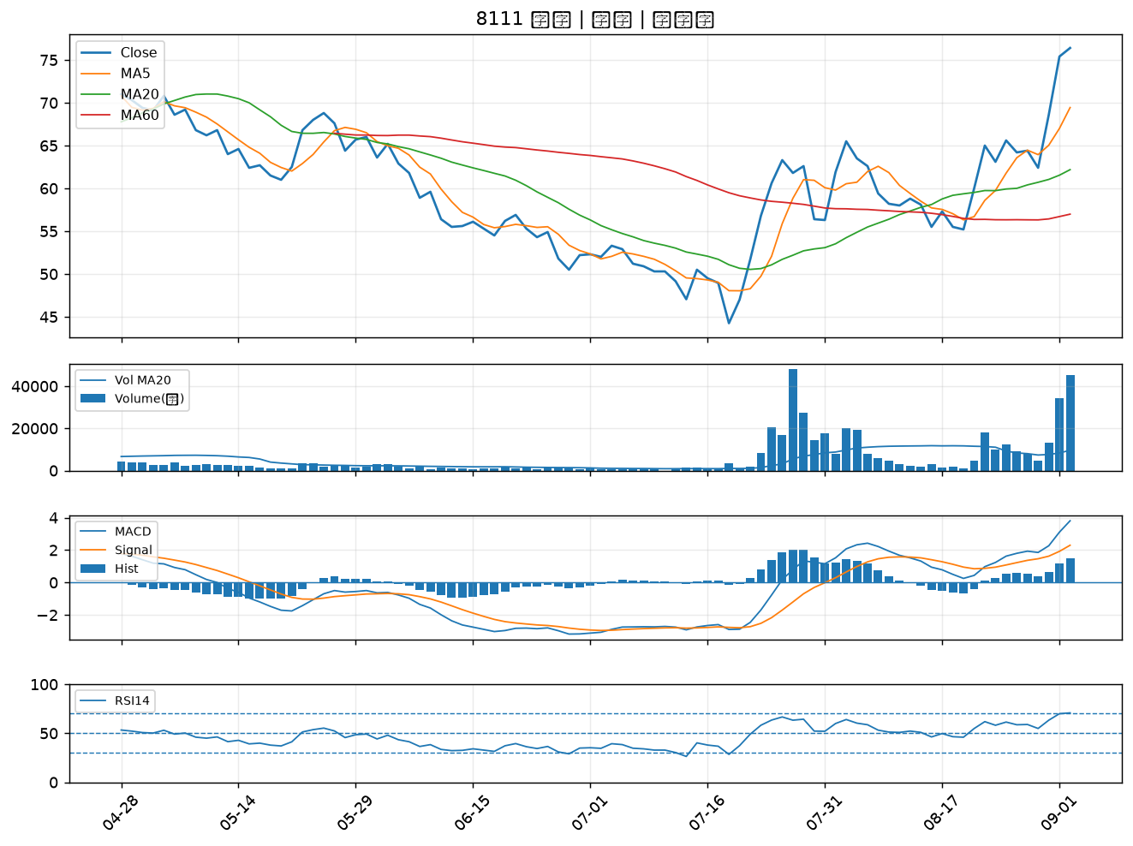

5880 合庫金｜A級
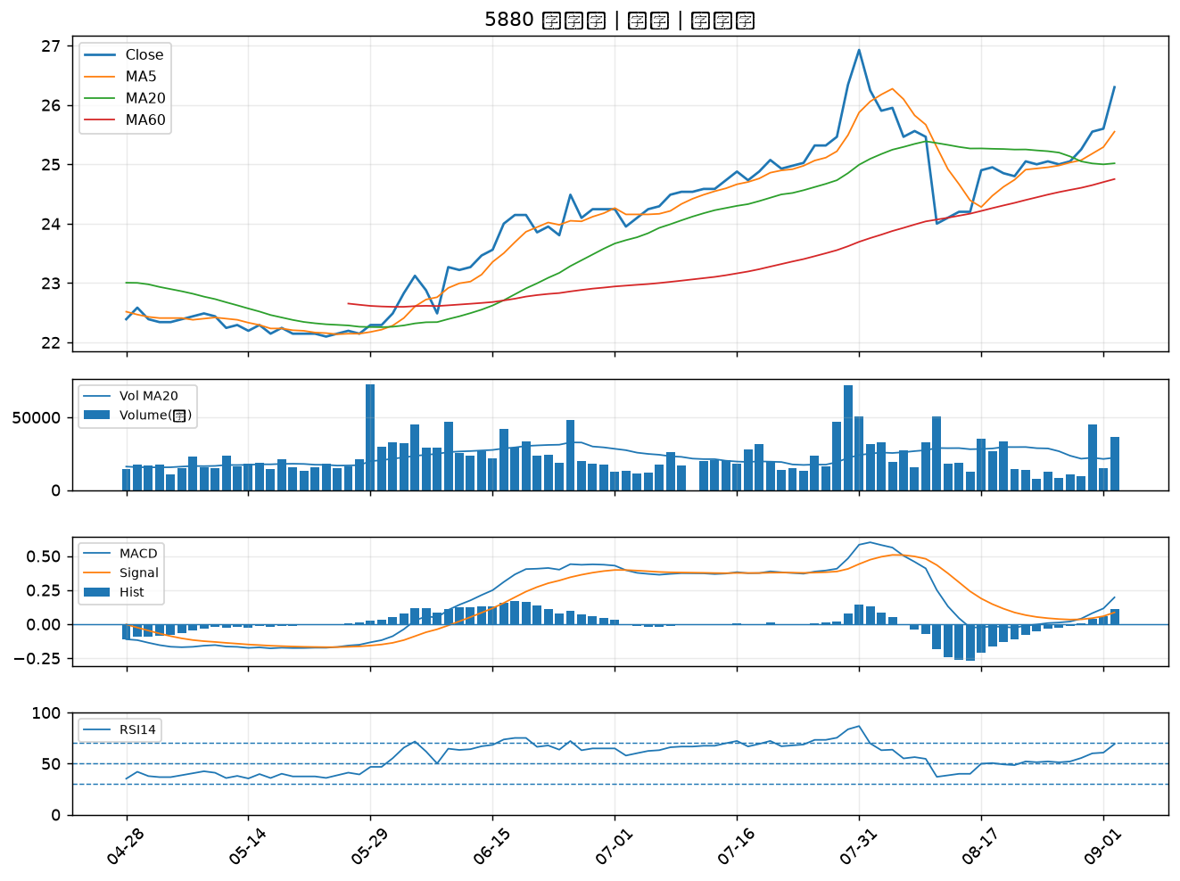

5876 上海商銀｜A級
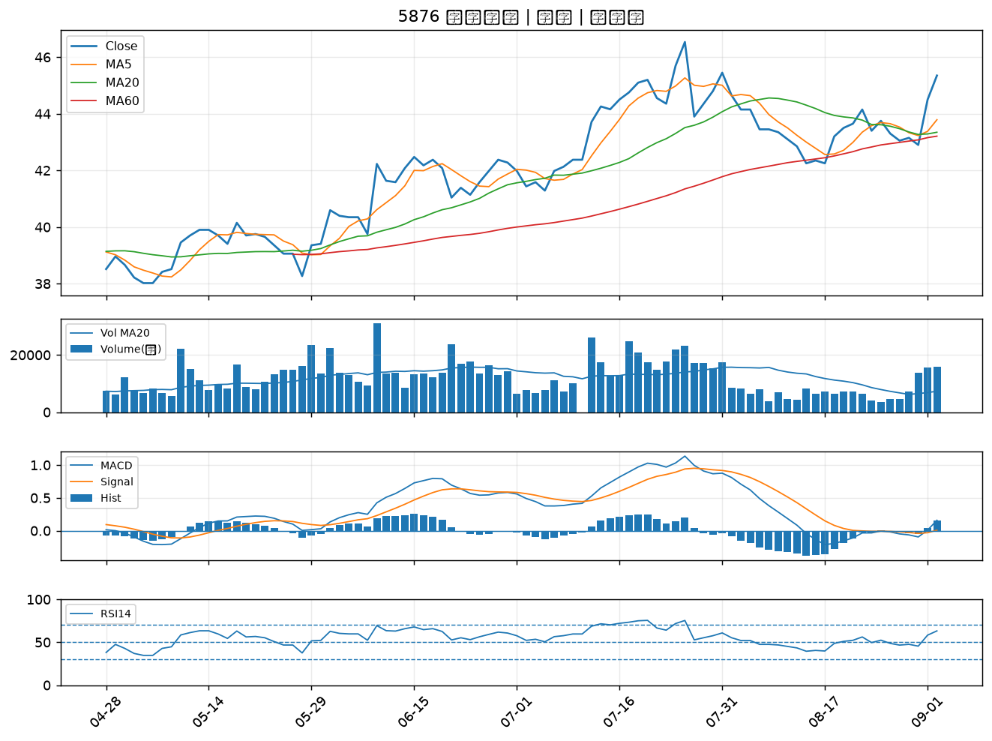

4976 佳凌｜A級
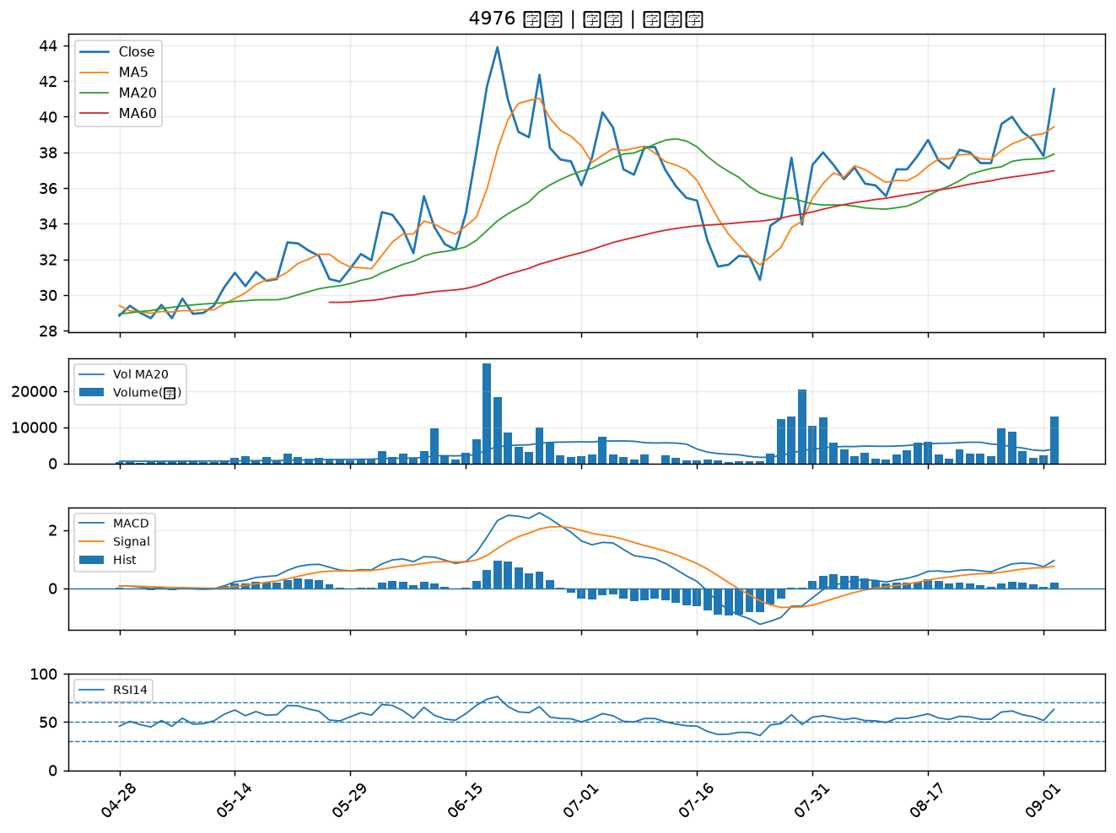

4971 IET-KY｜A級
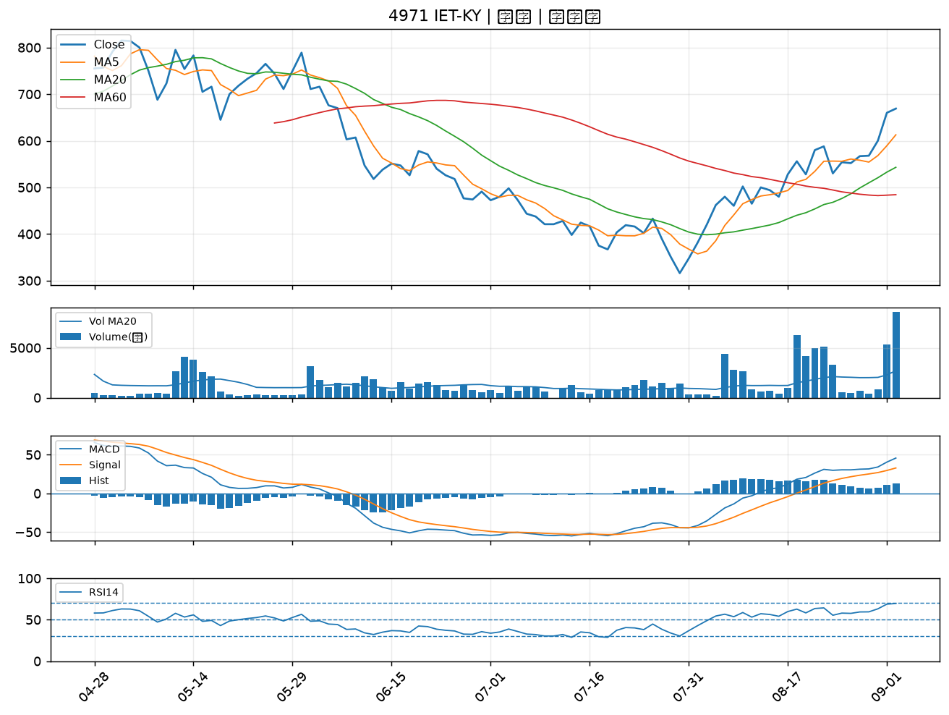

6224 聚鼎｜A級
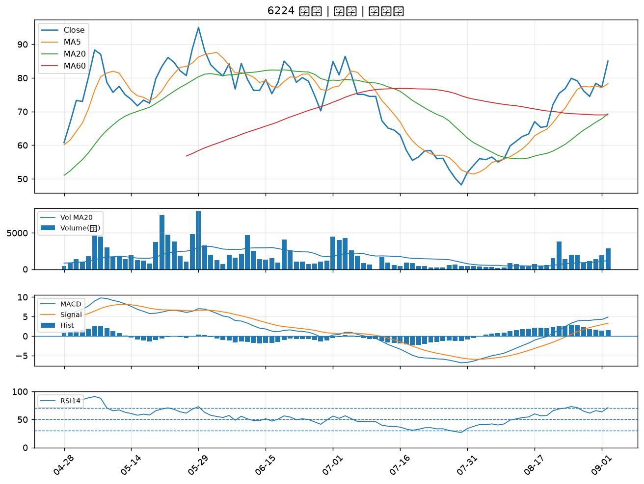

6505 台塑化｜A級
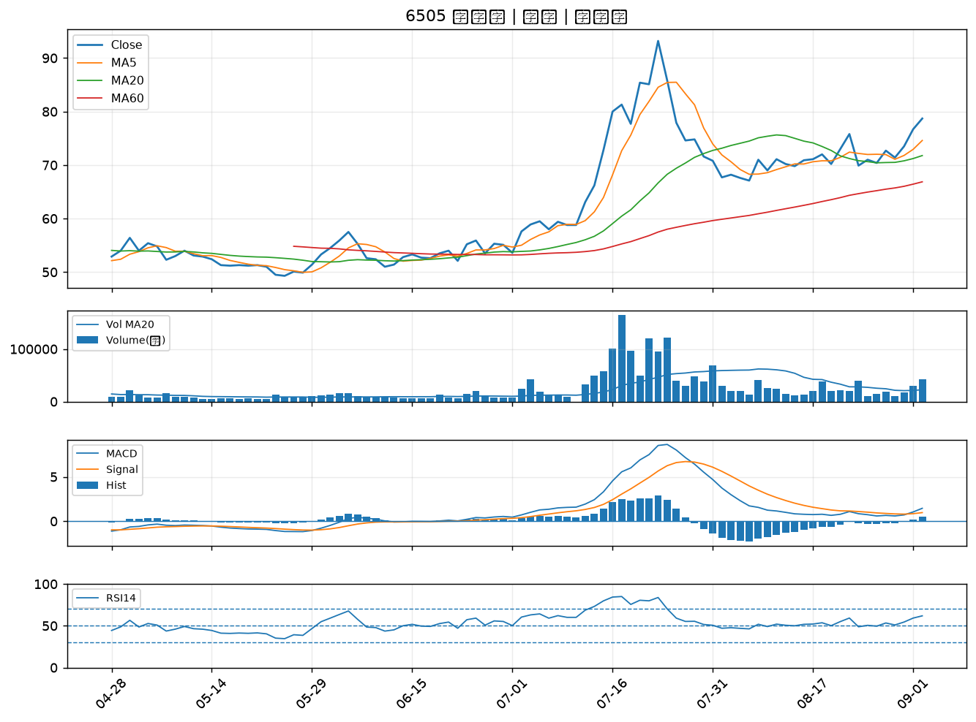

2801 彰銀｜A級
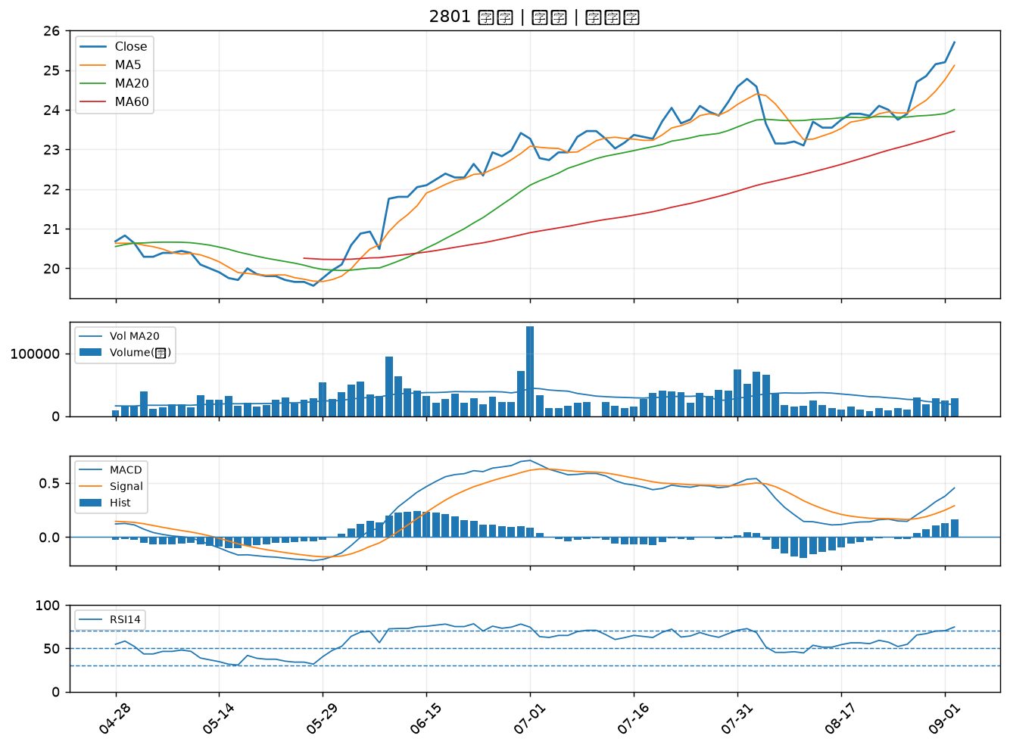

6530 創威｜A級
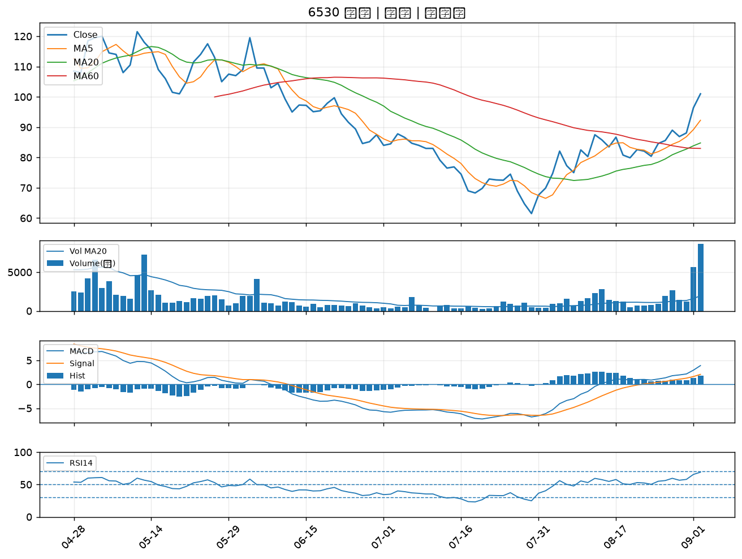

2465 麗臺｜A級
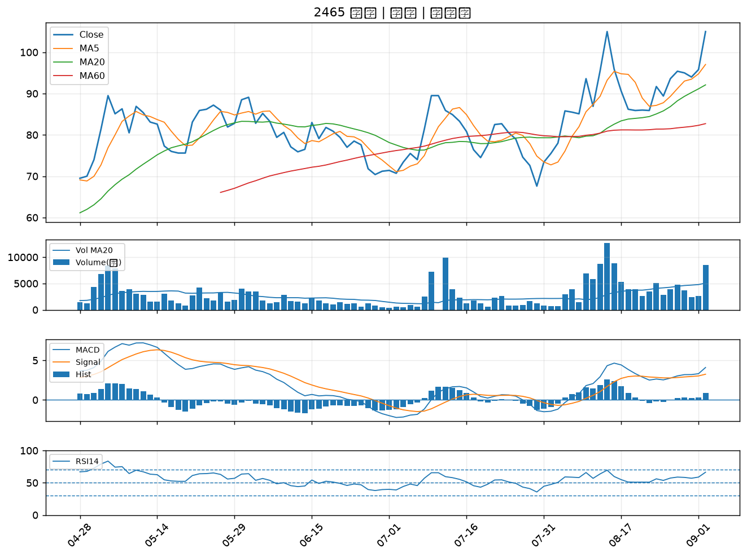

1440 南紡｜A級
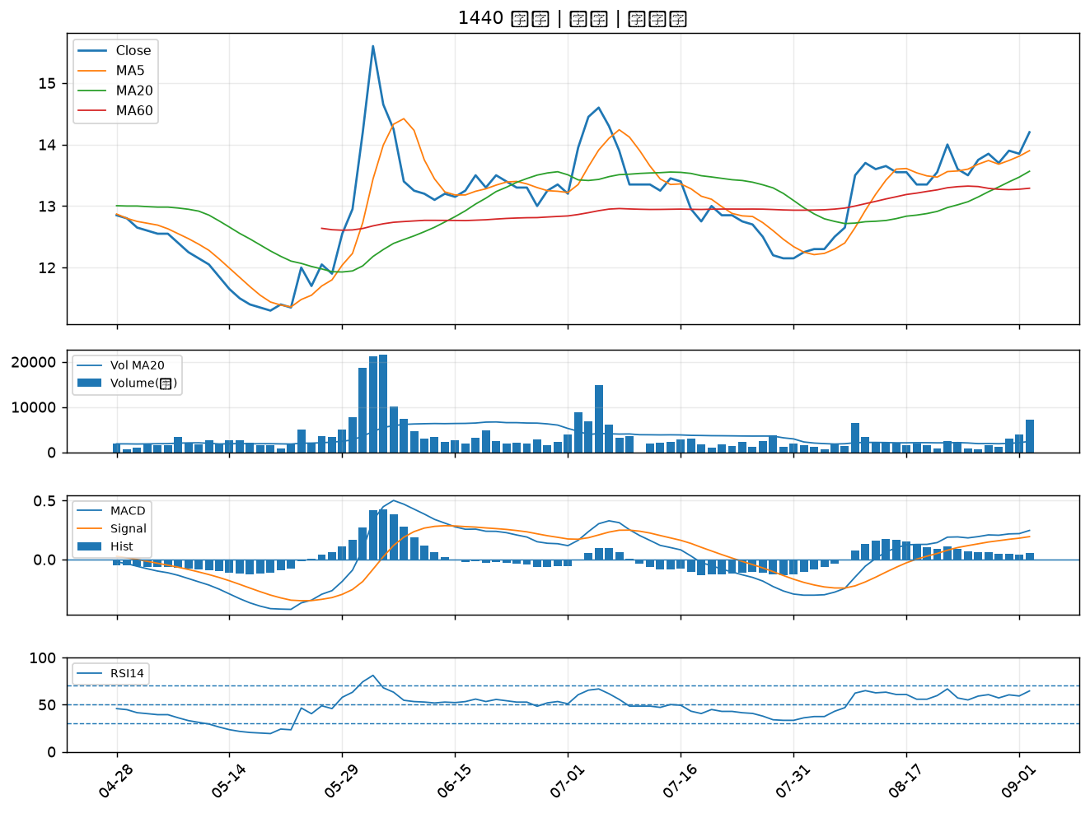

6442 光聖｜A級
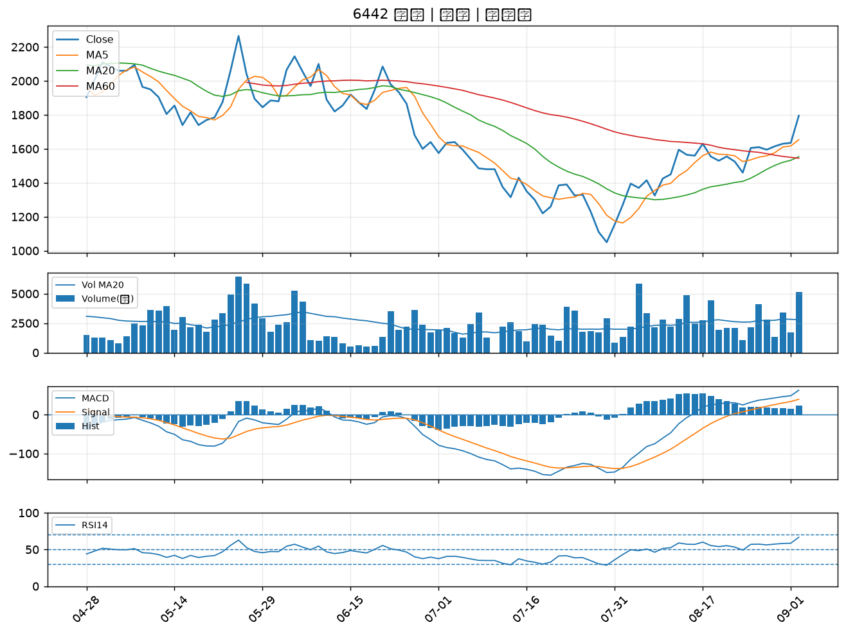

6218 豪勉｜A級
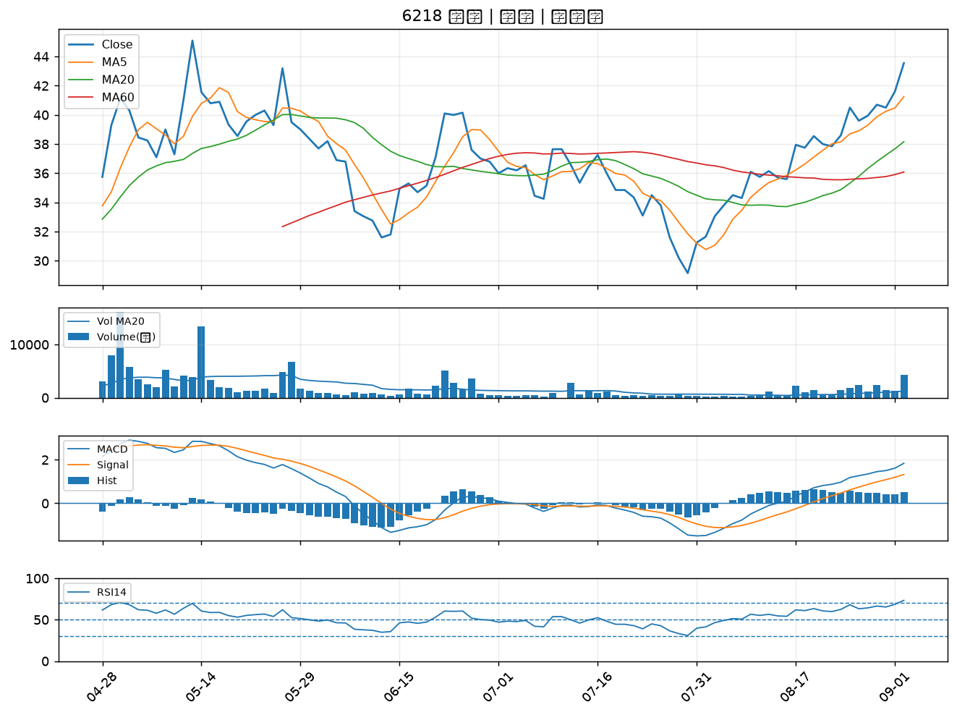

2884 玉山金｜A級
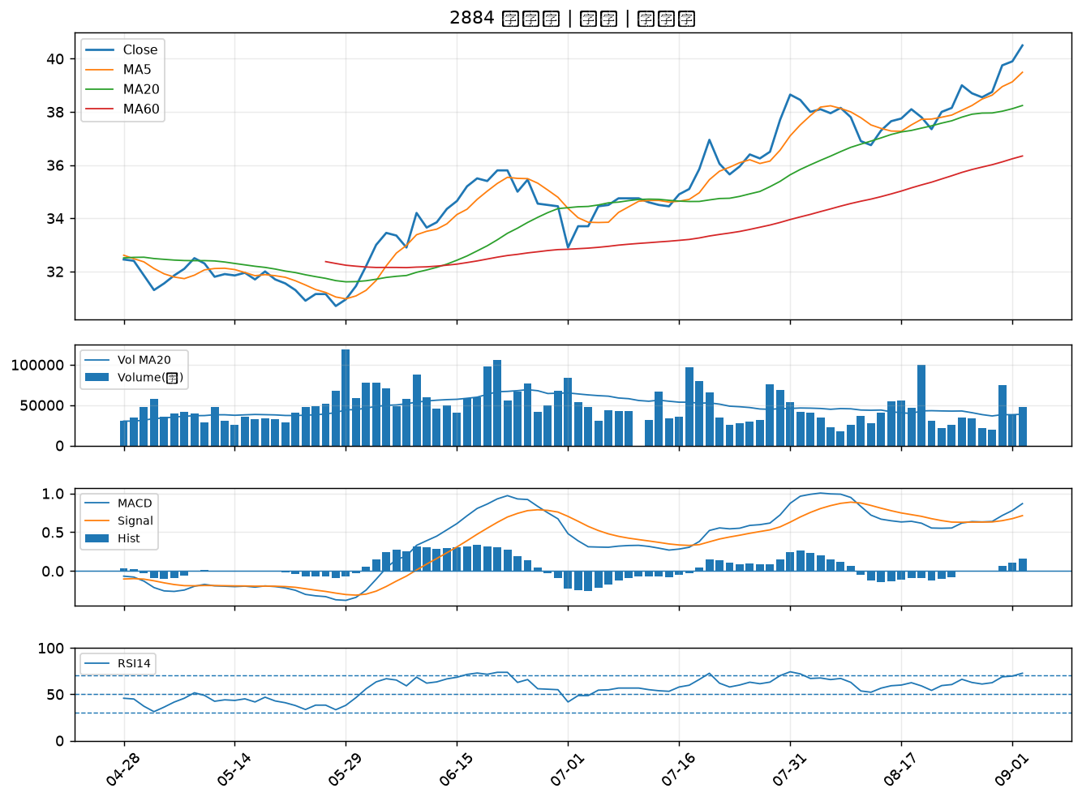

3504 揚明光｜A級
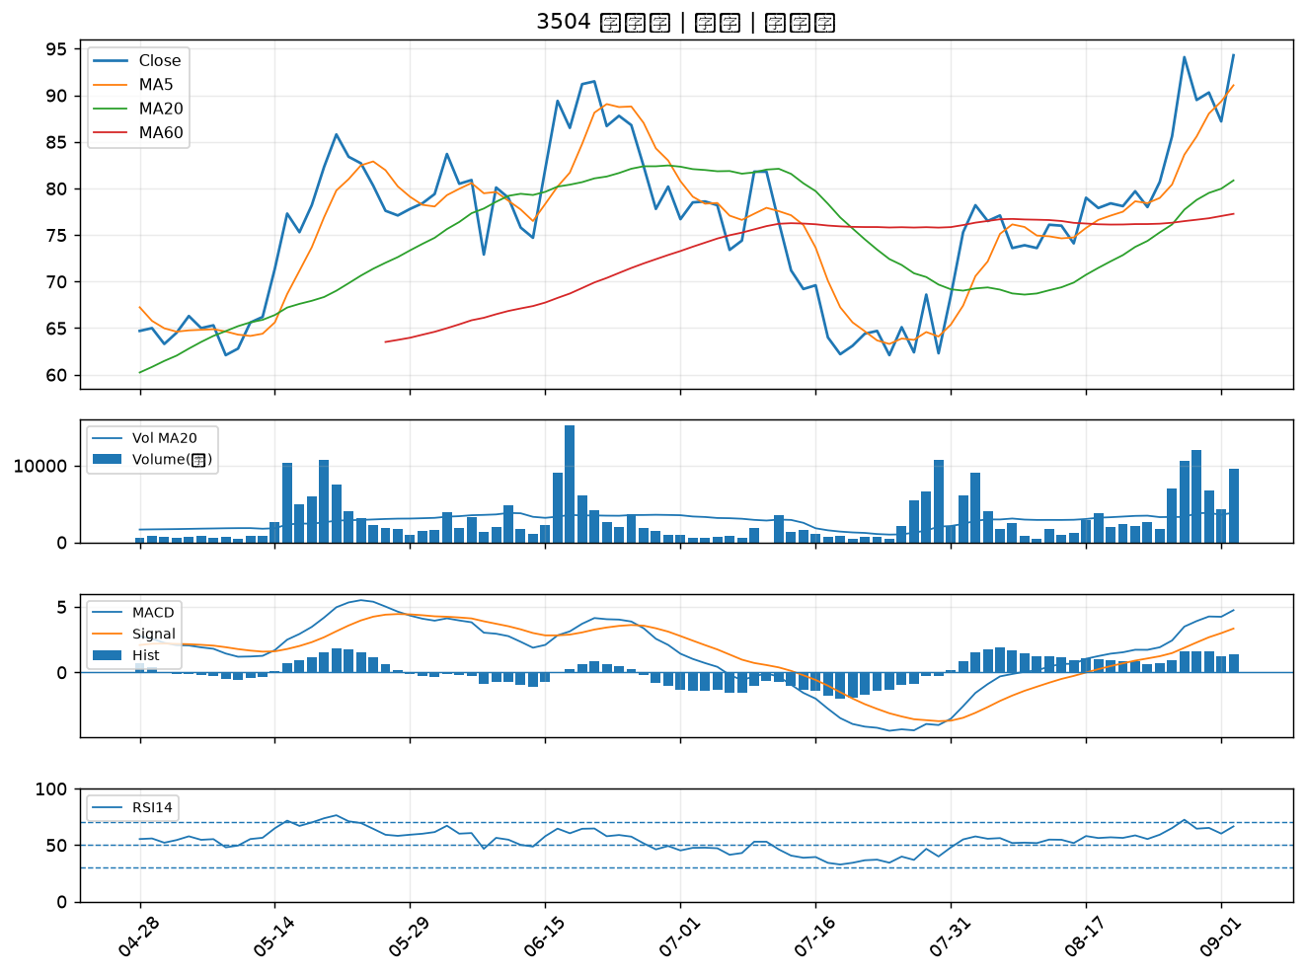

2812 台中銀｜B級
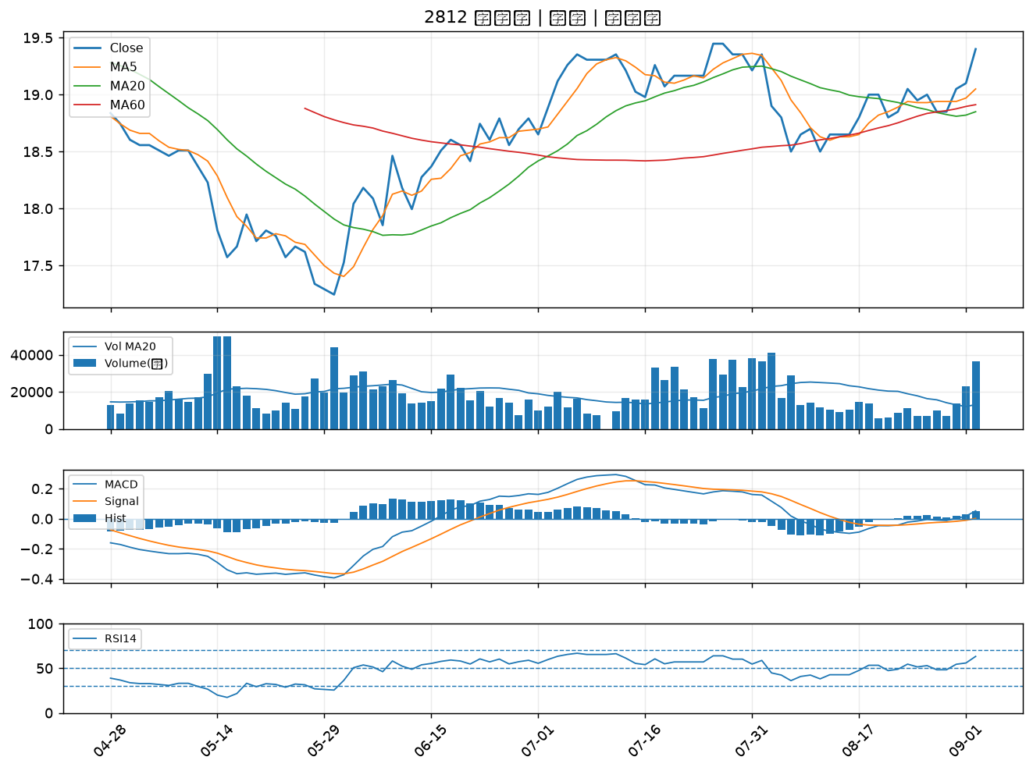

3019 亞光｜B級
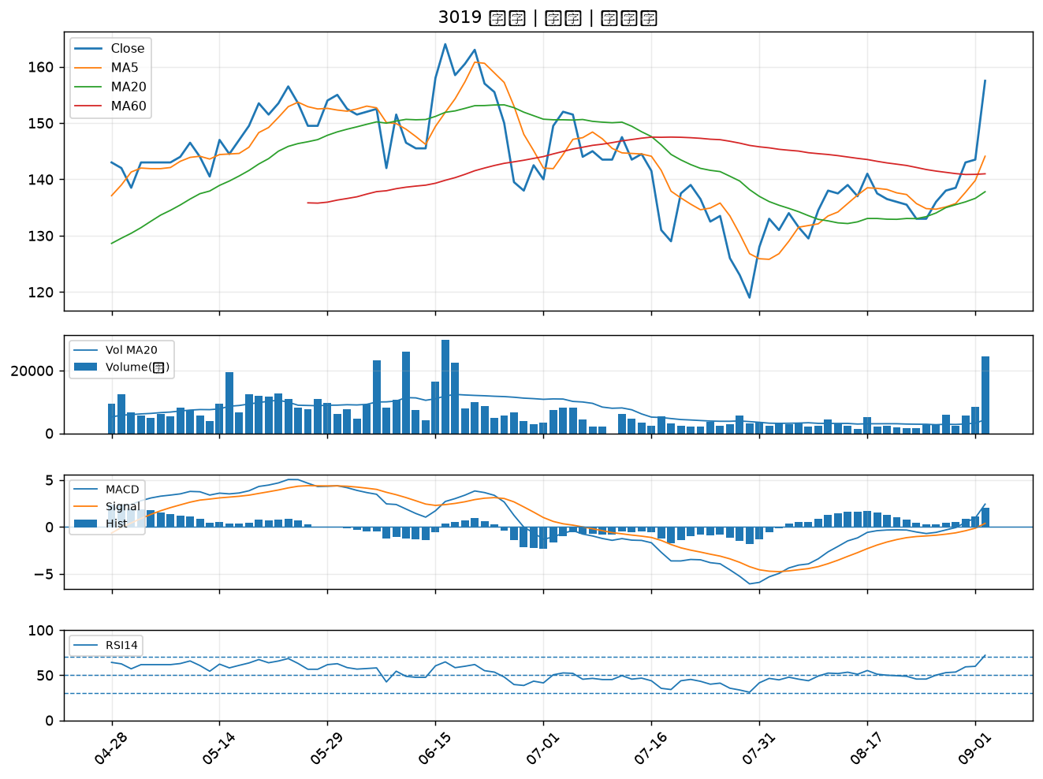

2419 仲琦｜B級
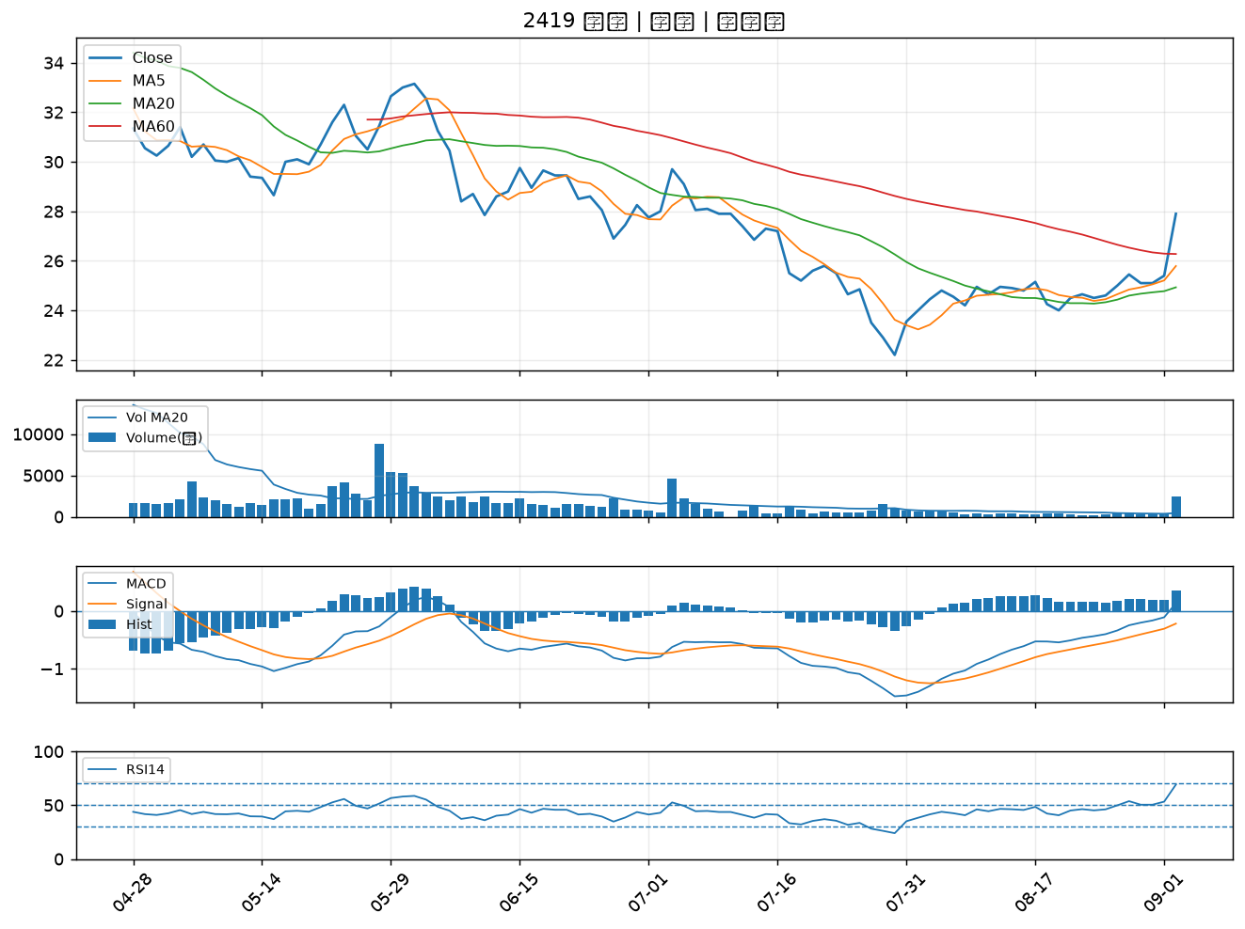

2201 裕隆｜B級
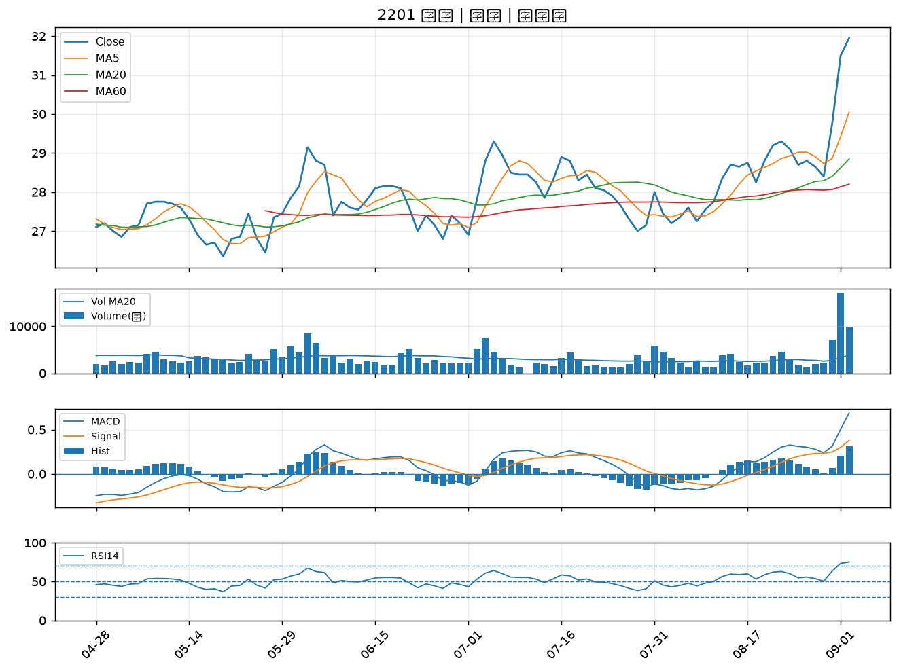

3518 柏騰｜B級
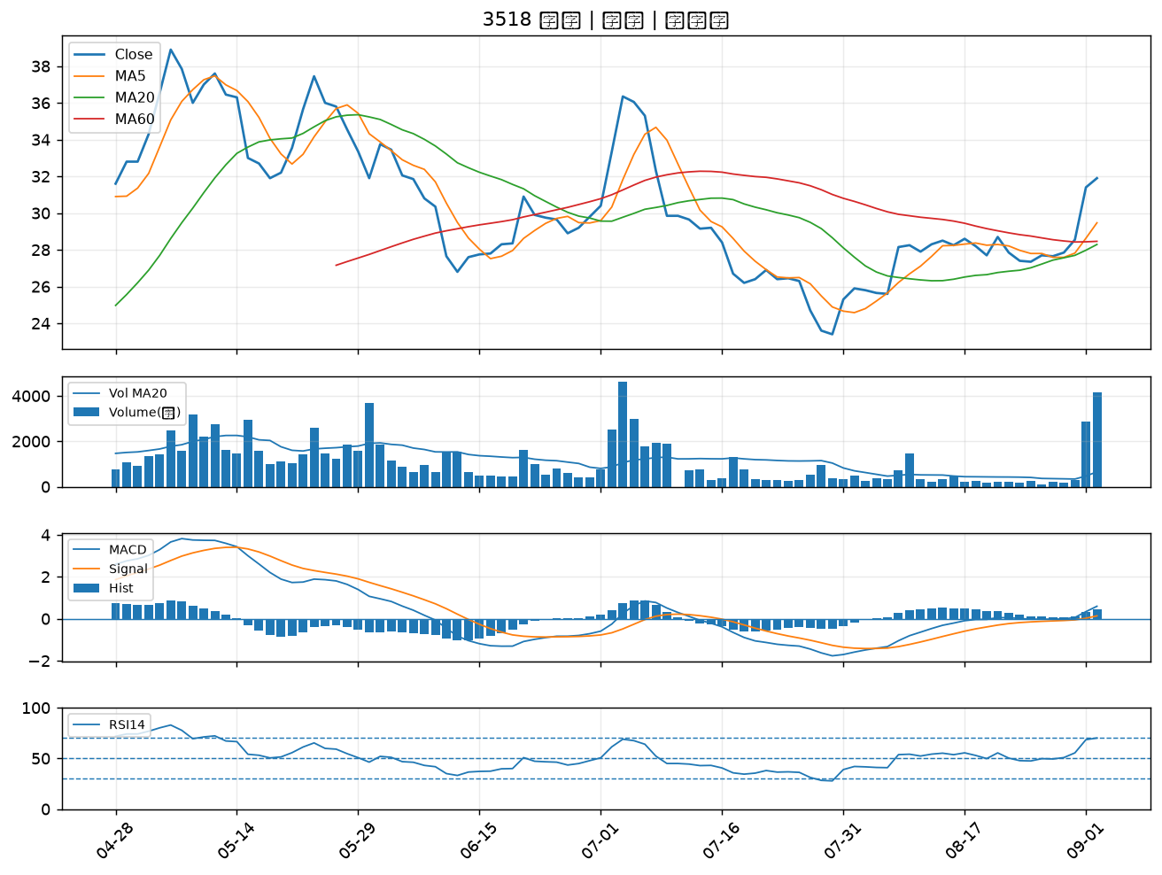

6438 迅得｜B級
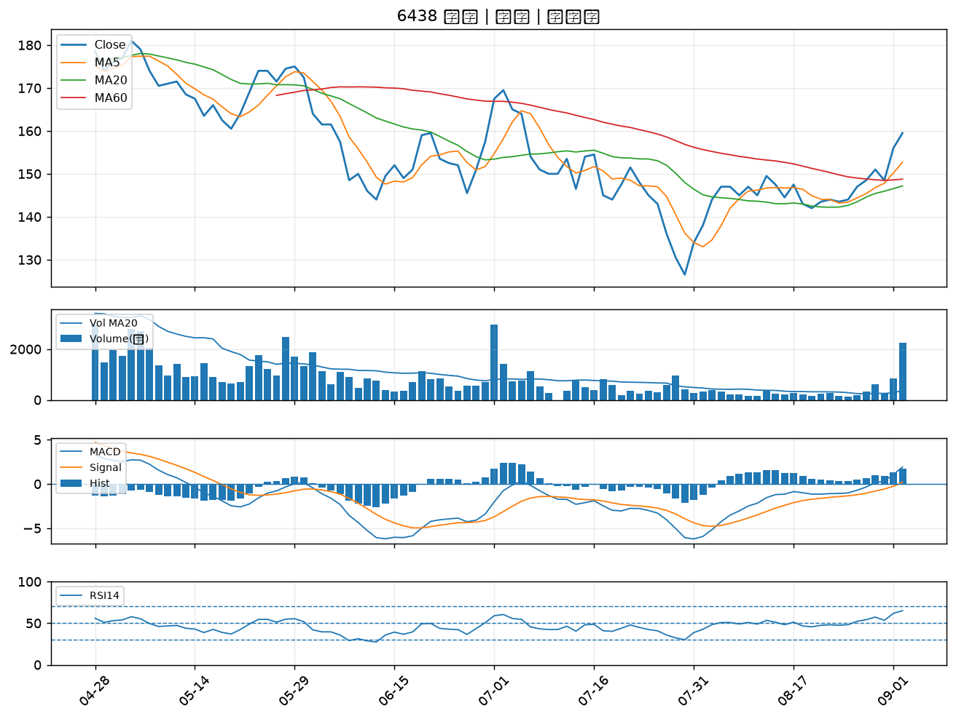

3312 弘憶股｜B級
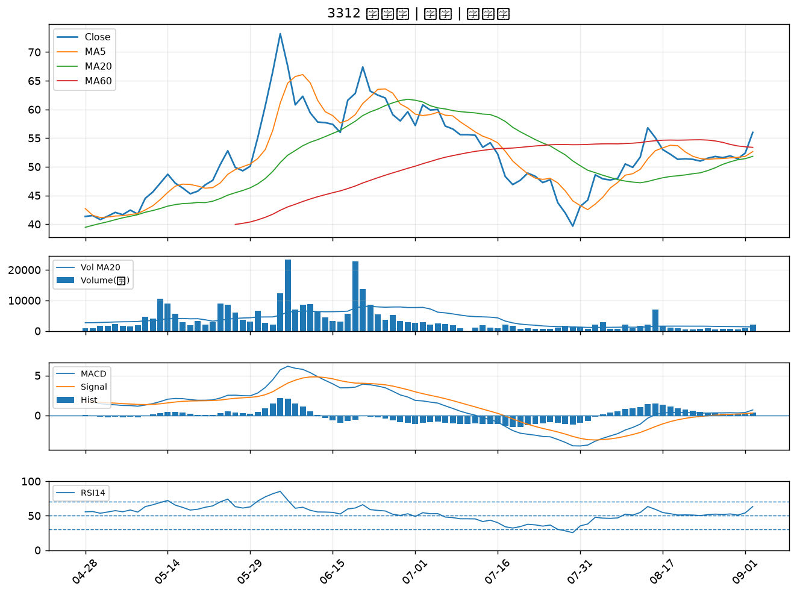

1712 興農｜B級
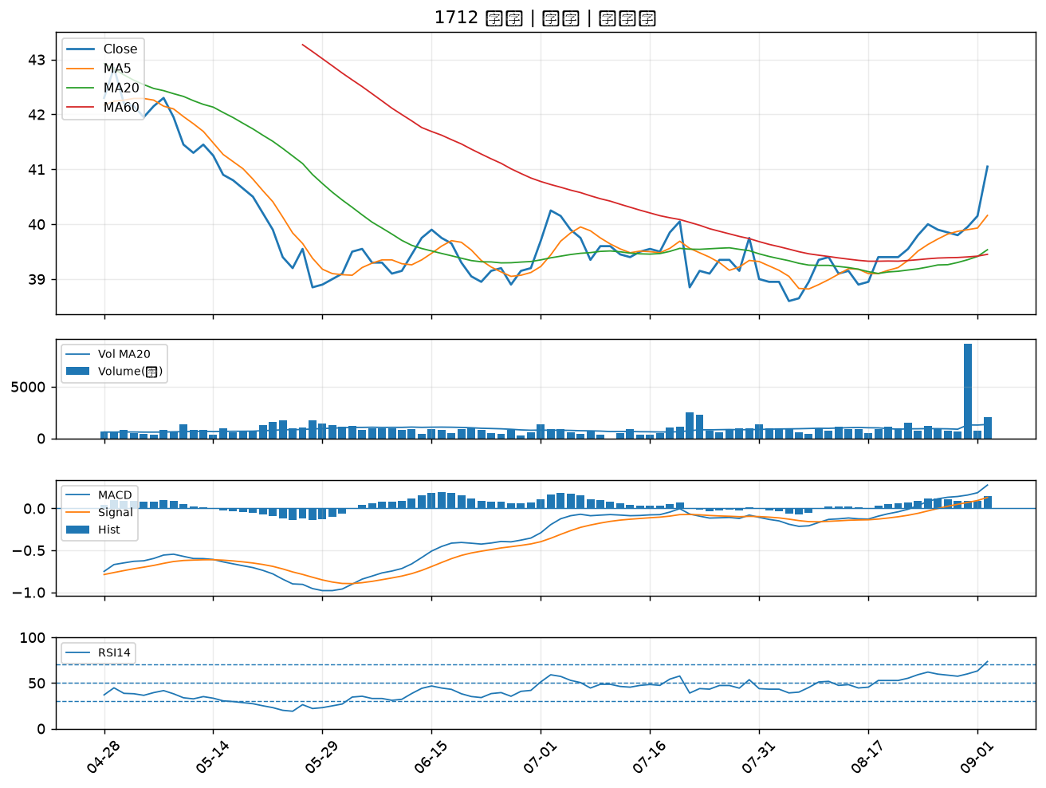

6217 中探針｜B級
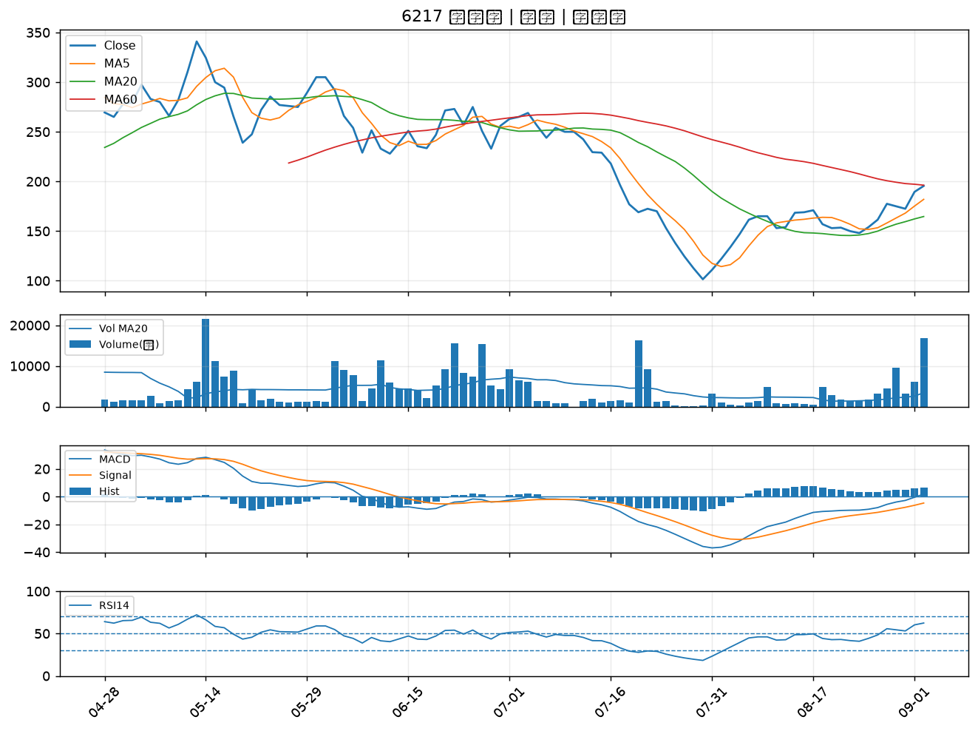

6451 訊芯-KY｜B級
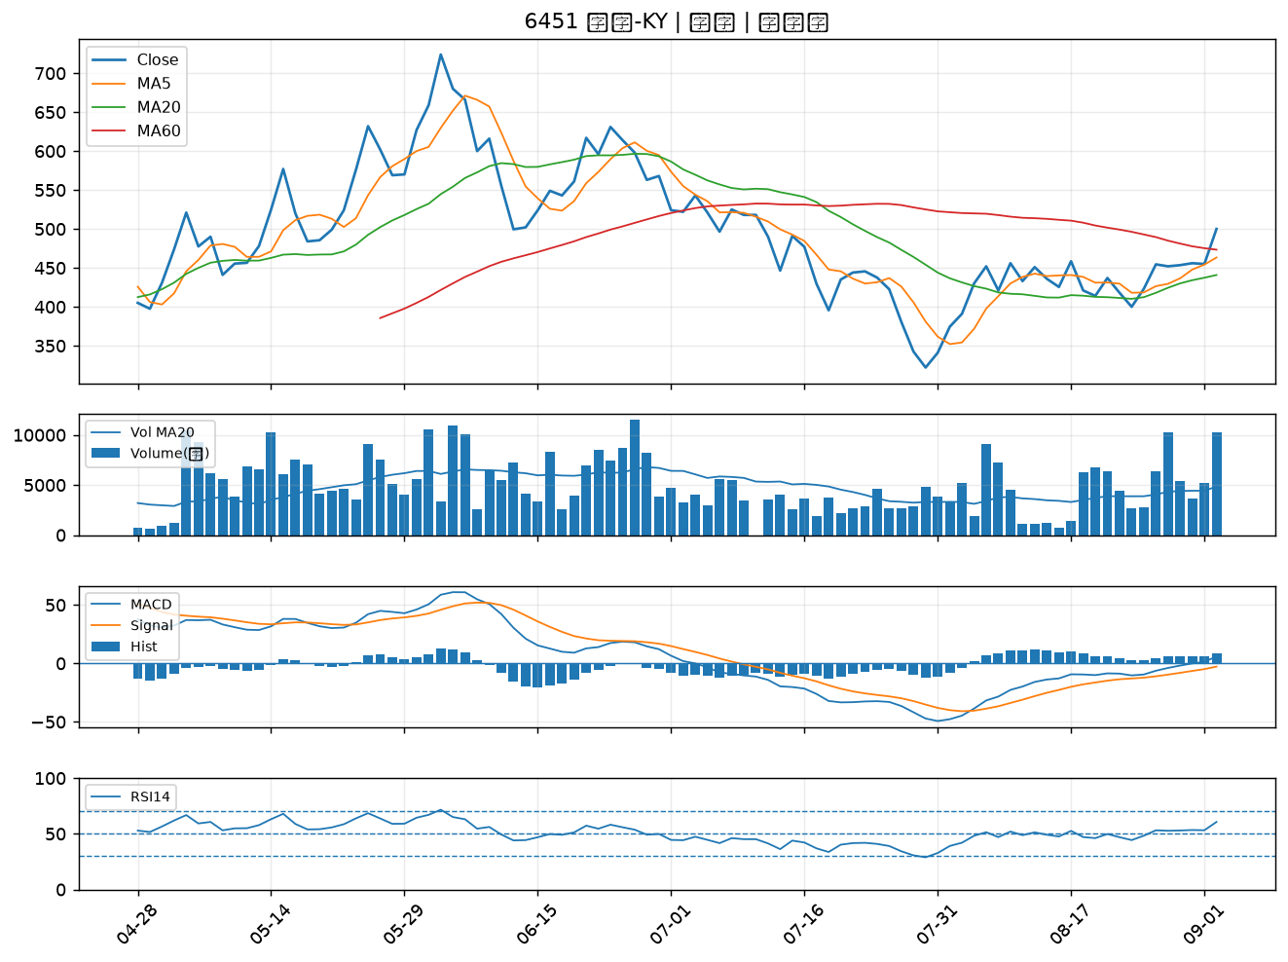

2897 王道銀行｜B級
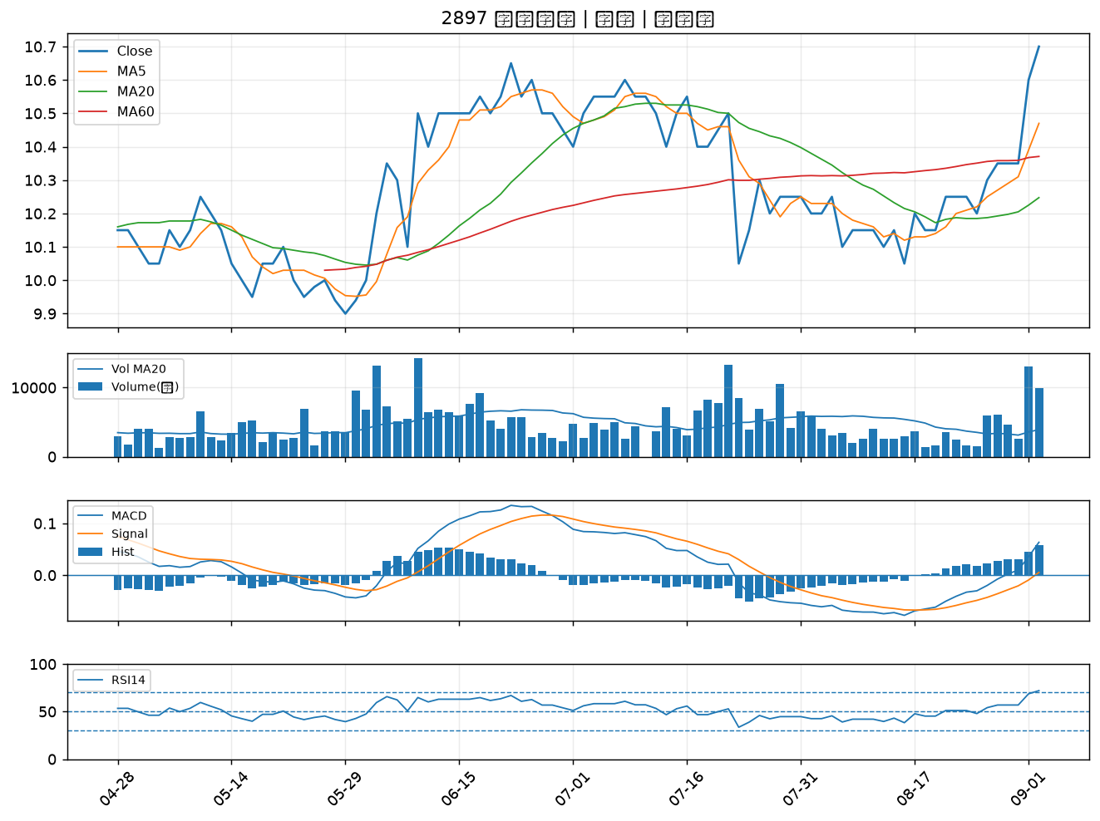

3380 明泰｜B級
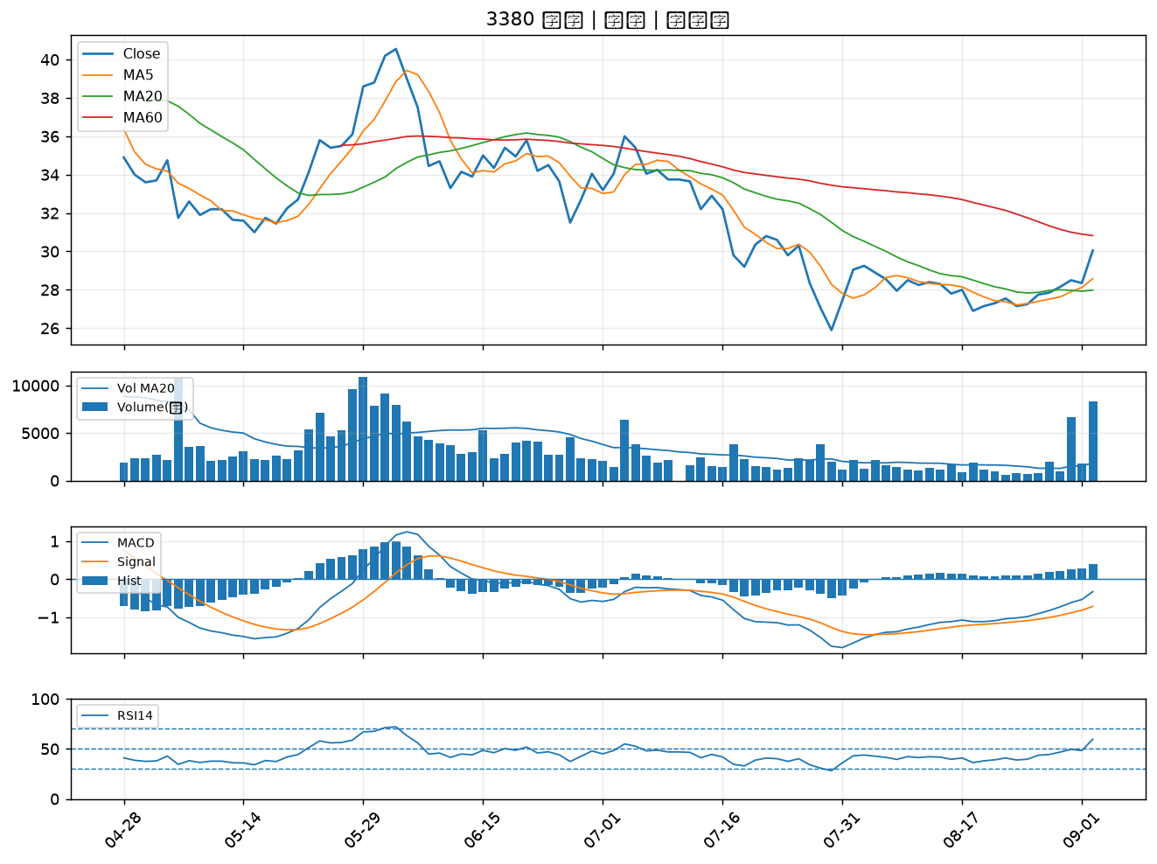

2486 一詮｜B級
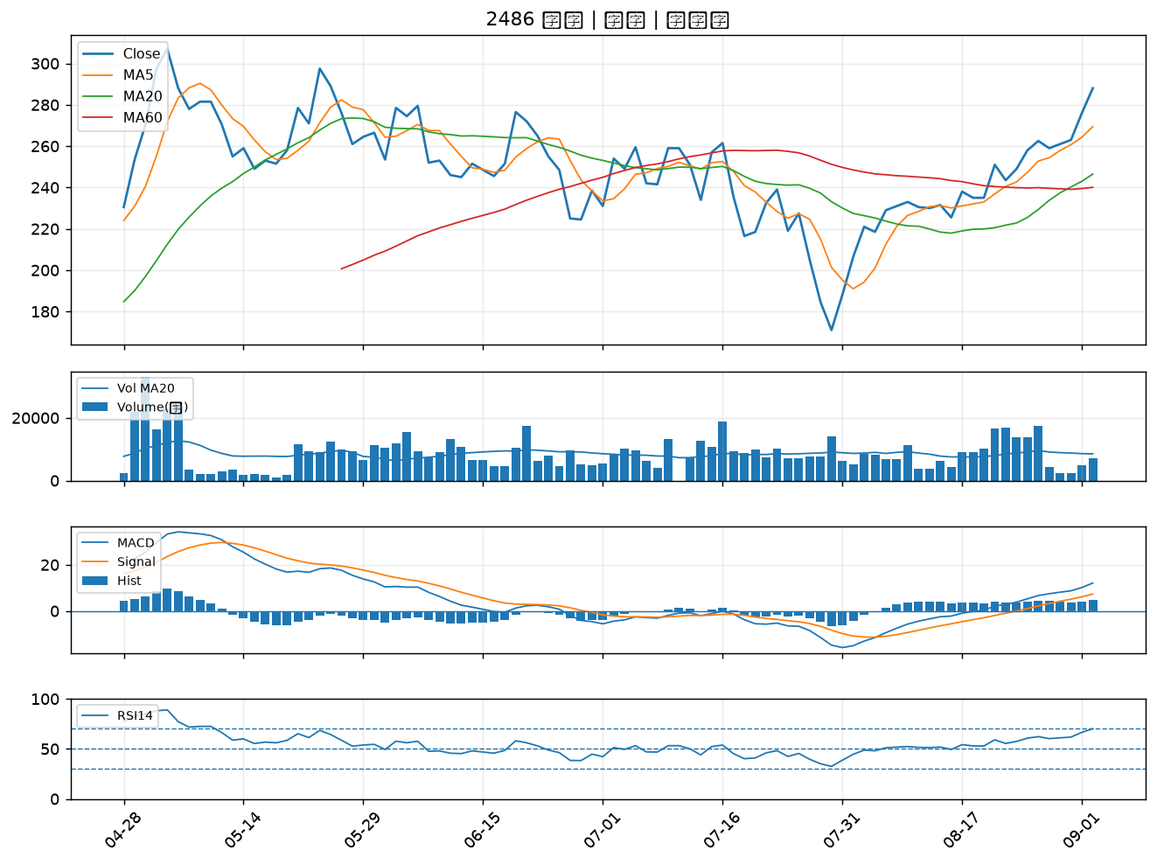

2498 宏達電｜B級

